古城第三層boss技能動作
施法者
施法者
3500CM
250CM
施法者
骨架與動作名稱 | Avatar | 開圖動作名稱 | 攻擊狀態說明(技能描述) | 技能範圍參考 | 技能演出故事 | 技能給我方或敵方效果 | 有無詠唱 蓄力或運功 | HIT數 | 動作示意圖 | 武器 | 動作長度(預估)
技能1 |  |  | 攻擊簡述：魚體部分潛在地下，只露出人體部分的動作。雙手手掌朝上，在身體斜前方緩慢舉起，召喚幾隻npc 後手：正常回到戰鬥待機即可。 範圍：/ 是否位移：無位移 | / | 皇帝面對自己子民的招牌動作。因爲是尸體的動作，會緩慢一點，給人是老人搖搖晃晃的感覺 |  | 無 | 無 | 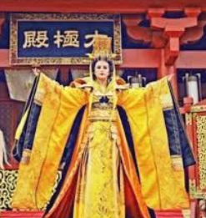 | 無 | 3S
技能2 |  |  | 攻擊簡述：魚體部分潛在地下，只露出人體部分的動作。向前指，停住，飛出一條金龍，飛很遠，飛完了才把手收回來 後手：正常回到戰鬥待機即可。 範圍：前方直綫 是否位移：無位移 | 綠線為技能傷害範圍 | 簡單的遠程攻擊。因爲是尸體的動作，會緩慢一點，給人是老人搖搖晃晃的感覺 |  | 無 | 1 |  | 無 | 3S
施法者
1000CM
施法者
技能3 |  |  | 攻擊簡述：魚體部分潛在地下，只露出人體部分的動作。眼睛冒出金光，身體微微晃動，讓範圍内的人朝自己移動 後手：正常回到戰鬥待機即可。 範圍：以自身為圓心的圓圈 是否位移：無位移 | 綠線為技能傷害範圍 | 簡單的控制技能，也模擬燈籠魚這種生物行爲方式。 預計會顯示一個大的範圍，但是玩家即使沒有逃開也不過是吸引往自己的方向走而已，讓玩家對這種大圓紅光範圍留下“雖然躲不開但是也不會怎麽樣”的印象 | 1.範圍内的目標朝自己移動 | 無 | 1 |  | 無 | 2s
施法者
施法者
死亡動作

預計使用這些動作的怪物
主體燈籠魚部分，需要有在陸地上爬行的魚鰭，吊著一個人 關鍵詞：魔物獵人-燈籠魚
尸骨的服飾參考
秦始皇尸骨質感參考
開圖人物 | 說明 | 人物示意圖 | 資質 | 武器說明 | 武器示意圖 | Avatar | Combine(一整組) | Face(臉型) | Hair(髮型) | Expression(表情) | Body(身體) | Weapon(武器)
古城第三層boss | 基本上是一隻燈籠魚，用魚鰭在陸地爬行，但是燈籠的部分用一個秦始皇尸骨替代，燈籠須連接著人頭。吸引盜墓者前來翻找的感覺 怪物的頭圖希望是骷髏人臉的部分，不是魚臉，但是可以隱約有燈籠須須讓玩家覺得不對勁的樣子 預計會有一個階段魚身潛在地下，只露出人體，人體會釋放幾個技能 | 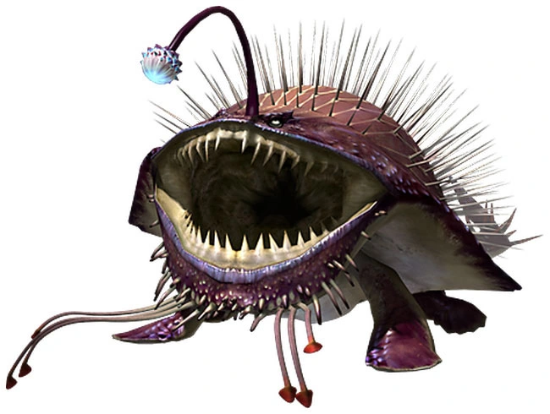  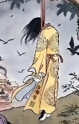 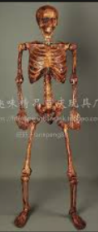 | 世界王 |  | 無 |  | 要一整組 | X | X | X | X | X

